Arkusz1
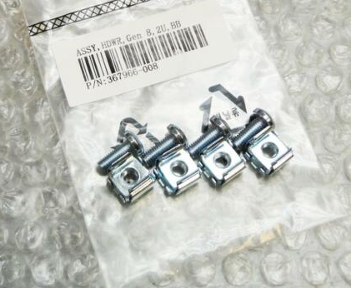
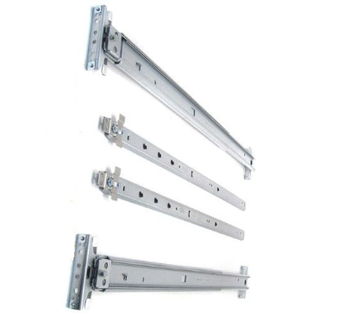
RACK MOUNT KIT COMPLETE (łącznie ze śrubami montażowymi)

Model | PN: | ilość
DL 380 G6 SFF | 574765-001,616992-001,487244-001 | 4
DL 380 G7 SFF | 574765-001,616992-001,487244-001 | 7
DL 380 G8 SFF | 733660-B21,663478-B21 | 4
DL 380 G9 SFF | 733660-B21,729870-002 | 1
DL 380 G10 SFF | 744114-001,733660-B21 | 1
DL 360p G8 SFF | 734807-B21 | 1
DL 320e G8 LFF | 675041-001 | 2
 | razem | 20

